Sheet2
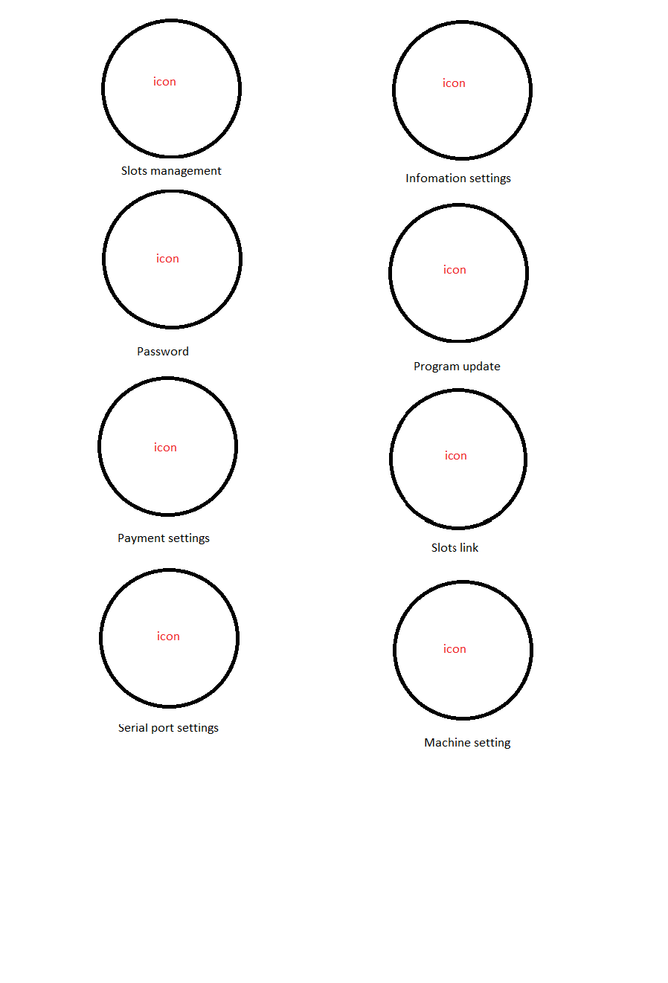
Bảng config hiển thị menu cài đặt chính | STT | 1 | 2 | 3 | 4 | 5 | 6 | 7 | 8
 | TÊN | Slots management | Password | Payment settings | Serial port settings | Information settings | Program update | Slots links | Machine setting
 | CHỨC NĂNG | Link với page Thông số slots ở bảng thông tin config | Đổi mật khẩu và phân quyền đăng nhập chức năng | Link với page Thanh toán trong bảng thông tin config | Config cổng giao tiếp |  |  | Link với page Link slot trong bảng thông tin config | Link với page Thông số máy trong bảng thông tin config
 | GHI CHÚ |  | Bổ sung thông tin sau |  | Page đã có sẵn trên menu cũ, app tự làm | Bổ sung thông tin sau | Bổ sung thông tin sau

